PREVENTIVE MESIN
PT.TRIVINDO PRIMA MANDIRI
INTRUKSI KERJA

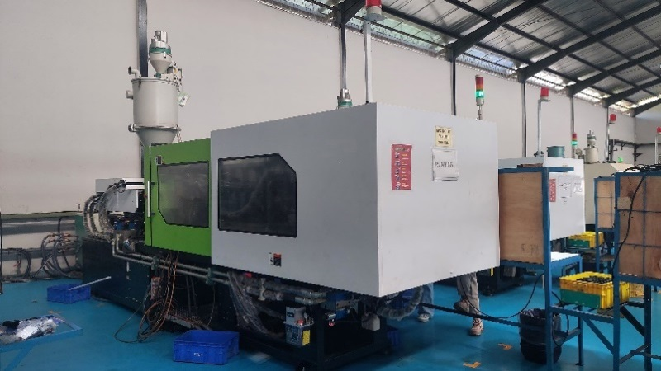
NO. IK |  | : TPM-IK-MTN-001 | DEPARTEMEN : MAINTENANCE |  |  |  |  |  |  | ILUSTRASI : |  | Disetujui |  | Diperiksa |  |  | Dibuat
TANGGAL |  | : 18 Desember 2024 | DAILY CHECK MACHINE PLASTIC INJECTION |  |  |  |  |  |  |  |  |  |  | 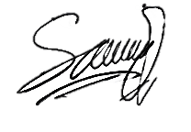
REVISI KE |  | : 00

PAGE |  | : 1 dari 1 |  |  |  |  |  |  |  |  |  | Henki |  | Henki |  |  | Saiful

TOOLS BOX
NO | URUTAN KERJA |  |  |  | KEY POINT |  |  |  |  |  |  | ILUSTRASI GAMBAR
1 |  |  |  |  | Persiapan Alat Kerja |  |  |  |  |  |  | 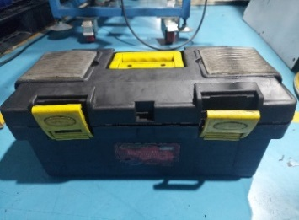
 |  |  |  |  | Persiapkan alat kerja seperti : Kunci Ring Pass 1 Set, Kunci Shock 1 Set, Kunci L 1 Set, Kunci Inggris 12inc, Avo Meter, Pompa grease manual, dan Infra Red Thermometer.
MULAI

MONITOR MESIN
Q
2 |  |  |  |  | Pengecekan temperatur |  |  |  |  |  |  | 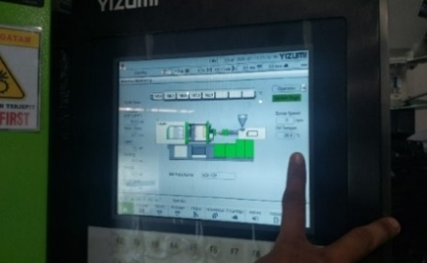
 |  |  |  |  | - Pengecekan temperatur oli melalui visual pada monitor mesin. - Pastikan temperatur oli tidak melebihi temperatur maksimal di 55 ͦc
PERSIAPAN ALAT KERJA
PROSES CEK HARIAN
ISI CHEK SHEET
HASIL
PERBAIKAN
NG
OK

Q
SSR
KABEL HEATER
NOZZLE
Q
3 |  |  |  |  | Pengecekan Nozzle |  |  |  |  |  |  | 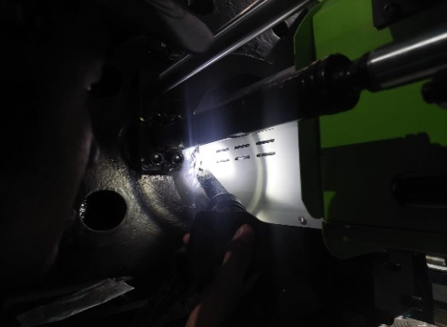
 |  |  |  |  | Pengecekan kondisi nozzle dengan cara - Membuka cover nozzle - lihat nozzle apakah terjadi kebocoran atau tidak - Pastikan tidak ada kebocoran material pada nozzle - Pengecekan dilakukan setiap 2 jam sekali

POMPA AUTO LUBRIKASI
TIE BAR
4 |  |  |  |  | Pengecekan Clamping |  |  |  |  |  |  | 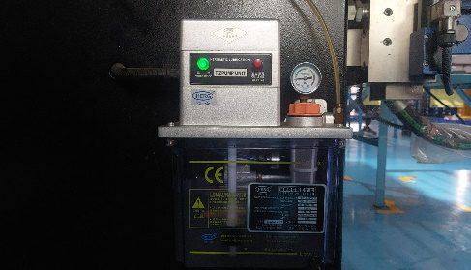 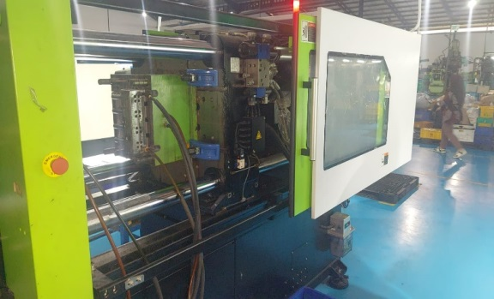 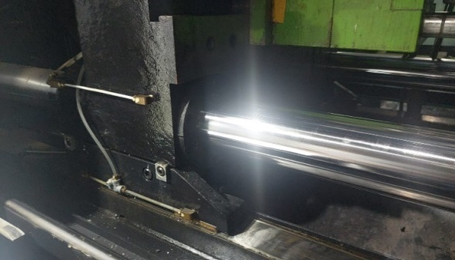
 |  |  |  |  | 1. Pengecekan kondisi toggle - Tekan tombol lubrikasi pada monitor - Pastikan pompa lubrikasi berjalan dan lampu indikator hijau menyala - Pastkan toggle terlubrikasi dengan baik 2. Pengecekan kondisi Tie bar - Pastikan Tie bar terlumasi secara menyeluruh 3. Ruang clamping unit - Cek keseluruhan ruang clamping unit, pastikan tidak ada kebocoran diseluruh diarea tersebut.

RUANG CLAMPING UNIT
Q
RUANG INJECT UNIT
RUANG INJECT UNIT
5 |  |  |  |  | Pengecekan Inject Unit |  |  |  |  |  |  | 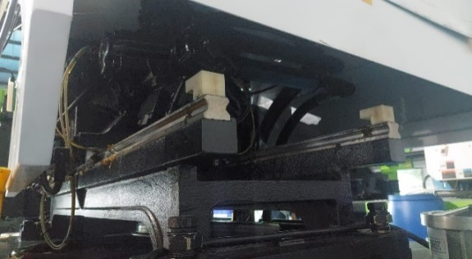 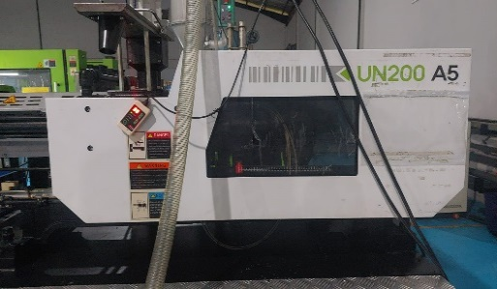 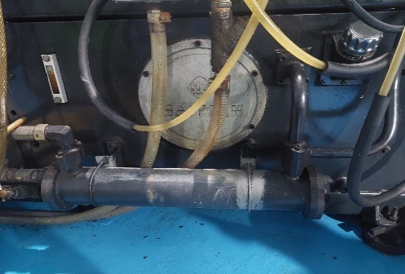 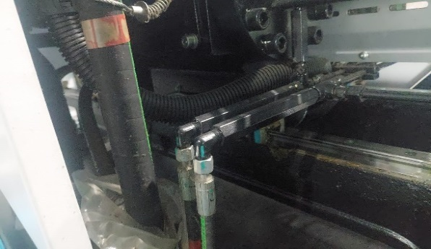
 |  |  |  |  | 1. Kondisi inject unit - Cek bagian inject unit pastikan terlubrikasi secara menyeluruh 2. Pengecekan ruang inject unit - Pastikan bahwa diarea inject unit tidak ada kebocoran oli 3. Pengecekan sirkulasi air (heat Exchanger) - Pastikan selang air mengalir terlihat secara visual 4. Pengecekan sirkulasi air ke feeder - Pastikan sirkulasi air ke feeder lancar tidak ada mampet dilihat secara visual

Q
SIRKULASI AIR HEAT EXCHANGER
TERMOC OUPLE
MONITOR MESIN
SIRKULASI AIR KE FEEDER
6 |  |  |  |  | Pengecekan Elektrikal |  |  |  |  |  |  | 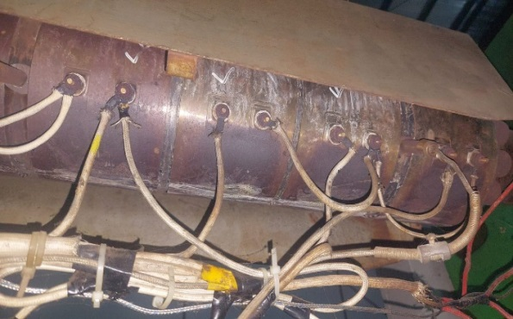 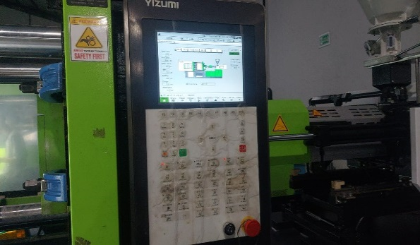 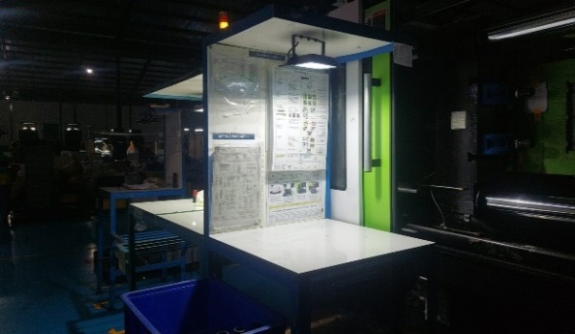 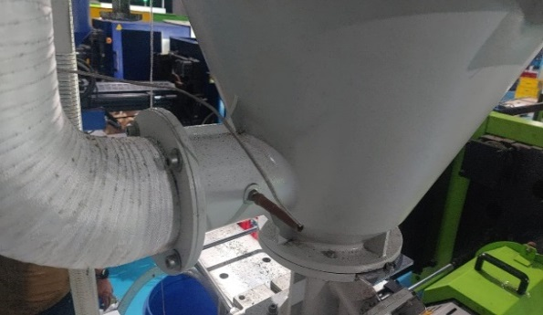 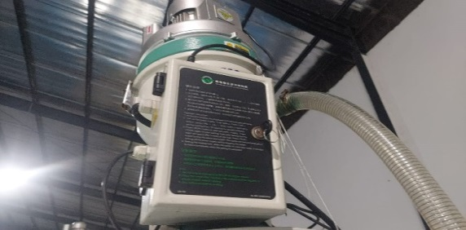
 |  |  |  |  | 1. Pengecekan koneksi termocouple - Pastikan termocouple terpasang dengan normal dan kencang 2. Pengecekan monitor mesin - Pastikan karakter monitor mesin terbaca dengan jelas 3. Instalasi Penerangan - Penerangan terinstalasi dengan baik 4. Thermocouple hopper dryer - Pastikan Thermocouple hopper dryer harus terpasang dengan benar 5. Loader - Pastikan Loader berfungsi dengan normal

Q
INSTALASI PENERANGAN
LOADER
THERMOCOUPLE HOPPER DRYER

SELESAI
AUTO LUBRICANT
LEVEL OLI LUBRIKASI
7 |  |  |  |  | Pengecekan Greasing |  |  |  |  |  |  |  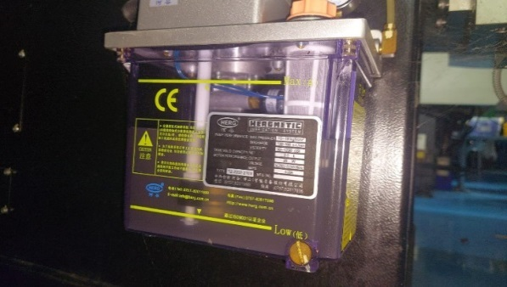
 |  |  |  |  | 1. Auto Lubricant / grease - Pastikan pompa lubrikan / grease bekerja dengan normal 2. Level oli Lubrikasi - Pastikan oli lubrikasi berada dilevel mininal pada low level, dan maksimal di level atau terisi
Q

LEVEL OLI HIDRAULIK
Q
AREA POMPA HIDRAULIK
8 |  |  |  |  | Pengecekan Hidraulik System |  |  |  |  |  |  | 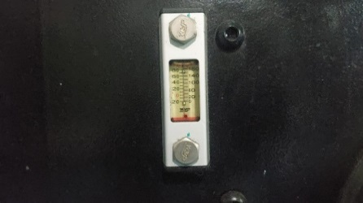
 |  |  |  |  | 1. Level oli hidraulik - Pastikan oli lubrikasi berada dilevel mininal pada low level, dan maksimal di level atau terisi
9 |  |  |  |  | Pengecekan Mekanikal System |  |  |  |  |  |  | 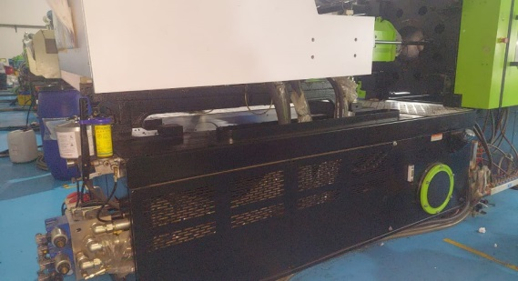
 |  |  |  |  | 1. Suara pump hidraulik - Pastikan pompa hidraulik bernoise normal
Q

BLOWER HOPPER
COOLING OLI MESIN
10 |  |  |  |  | Pengecekan Cooling System |  |  |  |  |  |  | 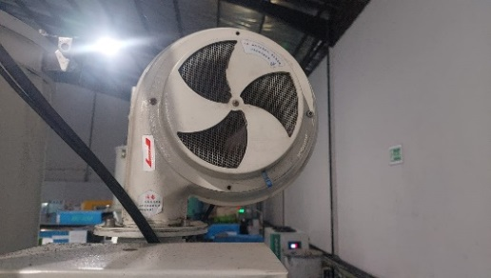  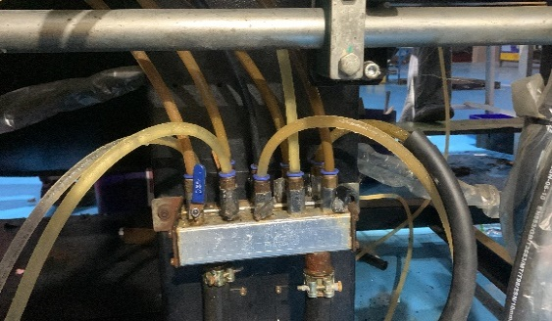 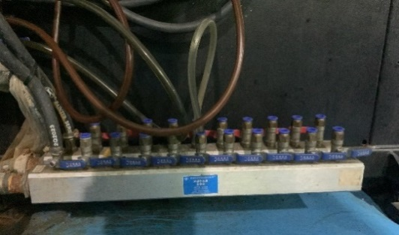
 |  |  |  |  | 1. Cooling hopper - Pastikan Cooling hopper tidak mampet atau bocor 2. Cooling oli mesin - Pastikan cooling oli mesin tidak mampet atau bocor 3. Cooling mold dari chiller - Pastikan Cooling mold dari chiller tidak mampet atau bocor 4. Cooling mold dari cooling tower - Pastikan Cooling mold dari cooling tower tidak mampet atau bocor

Q
COOLING MOLD KE CHILLER
COOLING MOLD KE COOLING TOWER
MONITOR DISPLAY
PENGECEKAN HEATER MENGGUNAKAN TERMOGUN
Q
11 |  |  |  |  | Pengacekan Temperature Barrel |  |  |  |  |  |  | 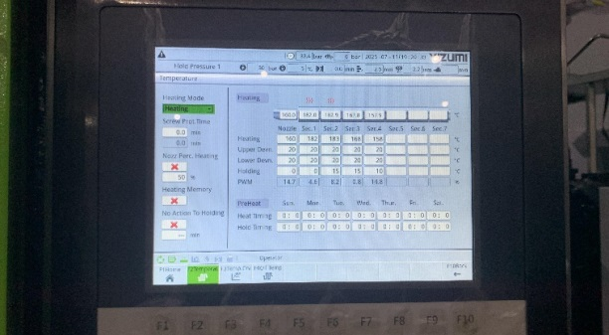 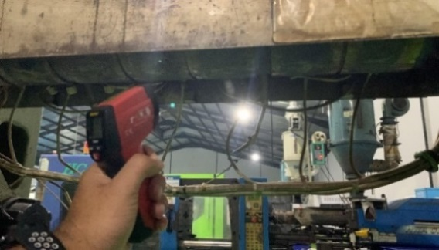
 |  |  |  |  | - Pastikan settingan suhu dengan aktual display hanya diperbolehkan naik atau turun sebanyak 5 derajat celcius

BODY MACHINE PLASTIC INJECTION
BLOWER HOPPER
Q
12 |  |  |  |  | Pengecekan Cleaning Mesin |  |  |  |  |  |  |  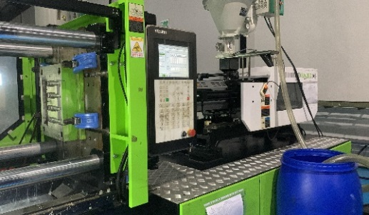
 |  |  |  |  | 1. Blower hopper - Pastikan filter udara pada Blower hopper bersih 2. Body mesin - Pastikan body mesin bersih dari debu atau kotoran

CHECKSHEET COOLING SYSTEM
13 |  |  |  |  | Abnormality saat pengecekan
 |  |  |  |  | 1. Jika ditemukan abnormality saat pengecekan maka lakukan perbaikan
 |  |  |  |  | Apabila perbaikan memerlukan persetujuan dari atasan maka informasikan ke
 |  |  |  |  | pimpinan kerja. |  | ata
 |  |  |  |  | Catat problem yang ditemukan dan catat hasil perbaikan pada check sheet
 |  |  |  |  | 2. Jika hasil cek OK maka lakukan pencatatan pada check sheet harian
CHECKSHEET MC INJECT
14 |  |  |  |  | Pengisian checksheet |  |  |  |  |  |  | 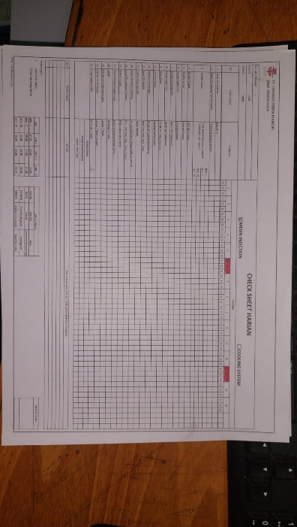 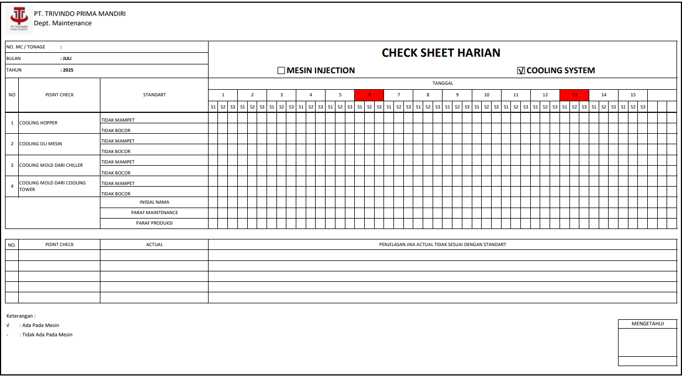
 |  |  |  |  | 1. Mesin injection
 |  |  |  |  | 2. Cooling system

CATATAN PERUBAHAN (REVISI) |  |  |  |  |  |  |  | HAL PENTING YANG HARUS DIPERHATIKAN
NO | TANGGAL | PERUBAHAN (REVISI) | DIUBAH | DIPERIKSA |  | DISETUJUI |  | S | : Safety |  |  |  | PENGGUNAAN PERLENGKAPAN KESELAMATAN KERJA
0 | 18.12.24 | Instruksi Kerja Baru | Saiful | Henki |  | Henki |  | Q | : Quality |  | Jika terjadi Abnormality saat cek maka lakukan perbaikan
1 |  |  |  |  |  |  |  | C | : Cost |  | Jika pada saat proses perbaikan tidak bisa dilakukan maka informasikan |  |  |  | o | MASKER
2 |  |  |  |  |  |  |  | D | : Delivery |  | ke pimpinan kerja |  |  |  | þ | SEPATU KERJA
3 |  |  |  |  |  |  |  | M | : Moral |  |  |  |  |  | þ | SARUNG TANGAN
4 |  |  |  |  |  |  |  | H | : Health |  |  |  |  |  | þ | HELM SAFETY
5 |  |  |  |  |  |  |  | E | : Environment |  |  |  |  |  | o | KACAMATA

